Sheet1
Esercizio sulle barriere antirumore

 |  | a | heff = | 2 | m
 |  |  |  |  | b
S |  |  |  | d = | 15 | m
 |  |  |  |  |  |  | R

 | 5 | m | 10 | m
Suono diretto
f (Hz) | 63 | 125 | 250 | 500 | 1000 | 2000 | 4000 | "A"
Ldir (dB) | 78 | 74 | 70 | 67 | 68 | 65 | 62
Aweight (dB) | -26.2 | -16.1 | -8.6 | -3.2 | 0 | 1.2 | 1
Ldir (dBA) | 51.8 | 57.9 | 61.4 | 63.8 | 68 | 66.2 | 63 | 72.3
10^(La/10) | 151356.12484 | 616595.00186 | 1380384.2646 | 2398832.919 | 6309573.4448 | 4168693.8347 | 1995262.315 | 17020697.905

Lptot < 60 dB(A) come target
Usando Pitagora abbiamo
a = sqrt(5^2+heff^2) = |  | 5.3851648071 | m
b = sqrt(10^2+heff^2) = |  | 10.198039027 | m

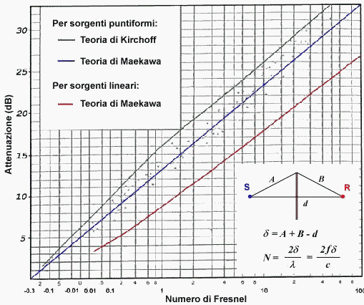

Delta = a+b-d = |  | 0.58320383432 | m | c0 = | 340 | m/s
Calcolo N° di Fresnel
f (Hz) | 63 | 125 | 250 | 500 | 1000 | 2000 | 4000 | "A"
N | 0.21612847978 | 0.42882634876 | 0.85765269753 | 1.7153053951 | 3.4306107901 | 6.8612215802 | 13.72244316
DLd = 10 log (3+20 N)
DeltaLd = | 8.6466350802 | 10.635782881 | 13.043408675 | 15.71779942 | 18.549871117 | 21.468236883 | 24.431829497
Lbar (dBA) = | 43.15336492 | 47.264217119 | 48.356591325 | 48.08220058 | 49.450128883 | 44.731763117 | 38.568170503 | 55.2 | dB(A)
10^(Lbar/10) | 20669.810354 | 53262.520199 | 68495.041396 | 64301.345114 | 88107.501969 | 29728.72692 | 7191.459687 | 331756.40564

